建筑设计图
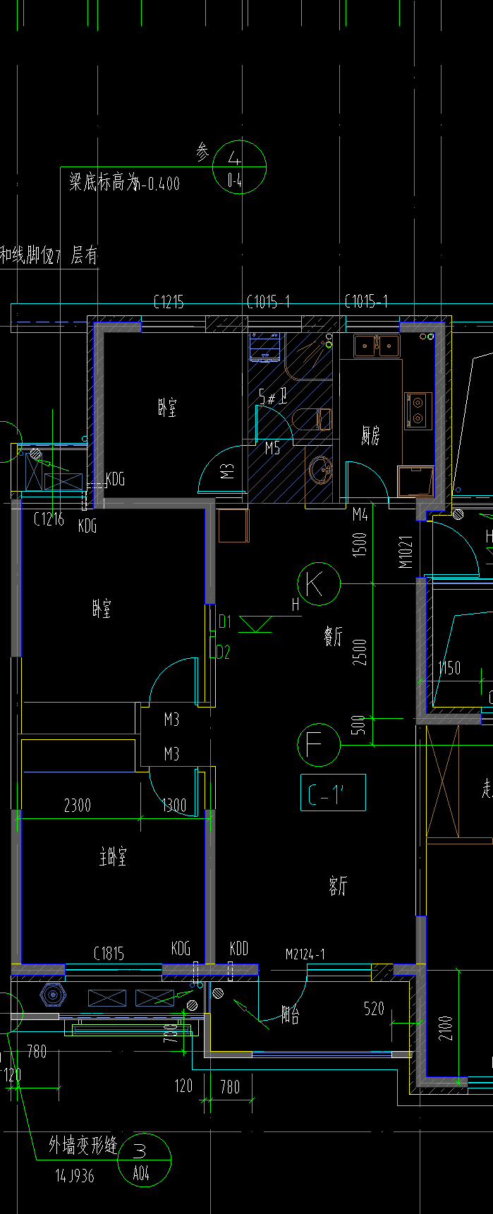
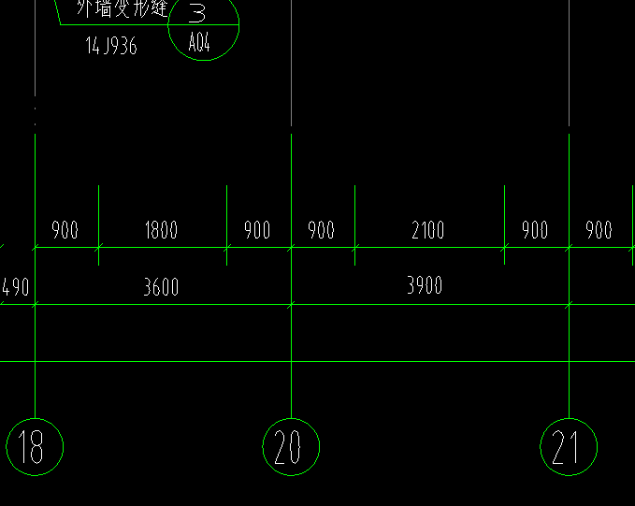
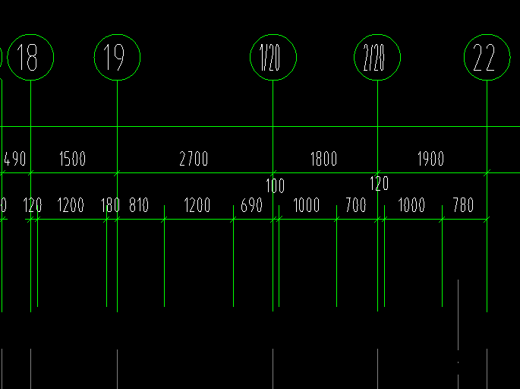
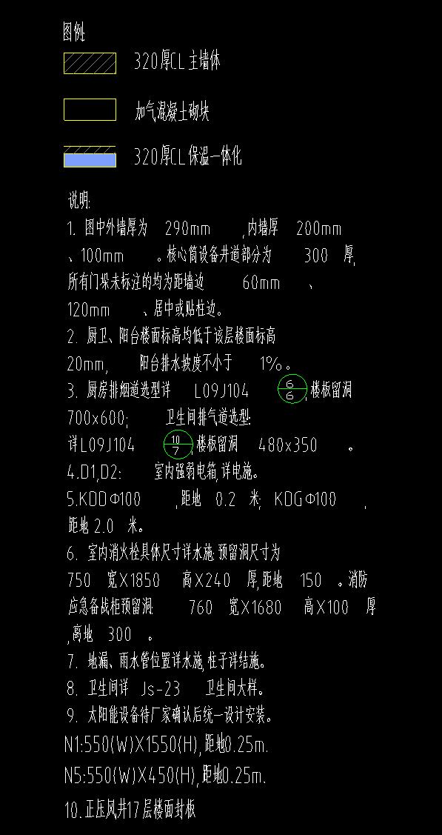
客厅3.7×8.4
主卧3.4×3.55
次卧3.4×3.55
书房2.58×3.07
卫生间1.6×1.95
洗手间1.6×1.06
厨房1.75×3.05
主卧衣橱＋门口3.4×0.6
次卧衣橱＋门口3.4×0.6
阳台1.5×3.7

洗手间
淋浴使用折叠式推拉门

墙面防水30-100cm

铝扣板做吊顶

地漏不要选择U型深水地漏、扣盅水封地漏、弹簧式地漏
T型地漏优点：排水快、有效主档毛发；缺点：不能完全防臭
广口水封地漏：排水快不堵塞；百分百白防臭
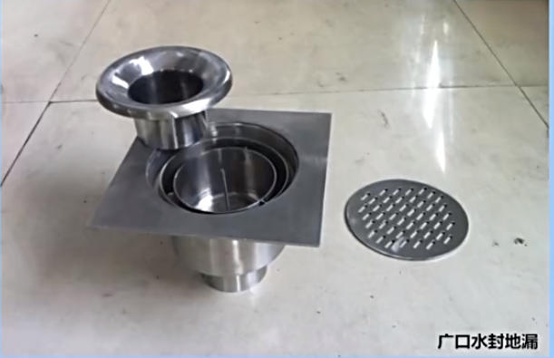

机械重力式密封地漏，性能稳定寿命长

冷热水管要分开开槽，两者之间间隔10cm以上，热水管注意保温
一槽两管与两管分槽的费用是一样的。

卫生间的排污管要加装隔音棉

